Miestai
 |  |  | Pateiktame diagramos pavyzdyje miestai ir skaičiai yra išgalvoti.
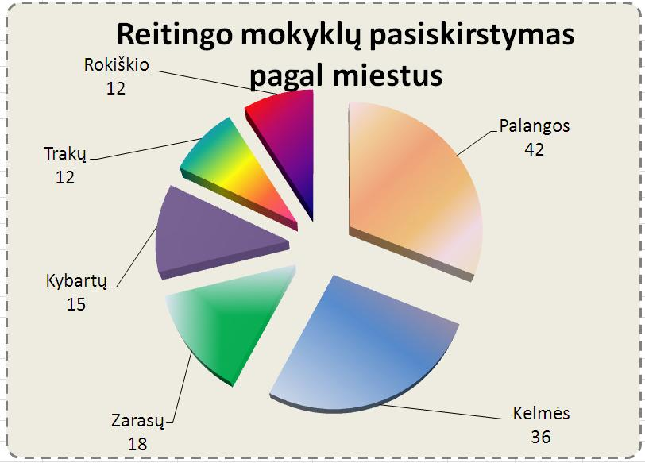
Reitingo mokyklų pasiskirstymas pagal miestus
Į šią lentelę surašykite 6 miestus, iš kurių
į reitingo lentelę patenka daugiausia mokyklų.

Nr. | Miestas | Kiekis
1 | Vilnius | 59
2 | Kaunas | 23
3 | Šiauliai | 10
4 | Klaipėda | 6
5 | Kretinga | 6
6 | Panevėžys | 6

